2.레이아웃
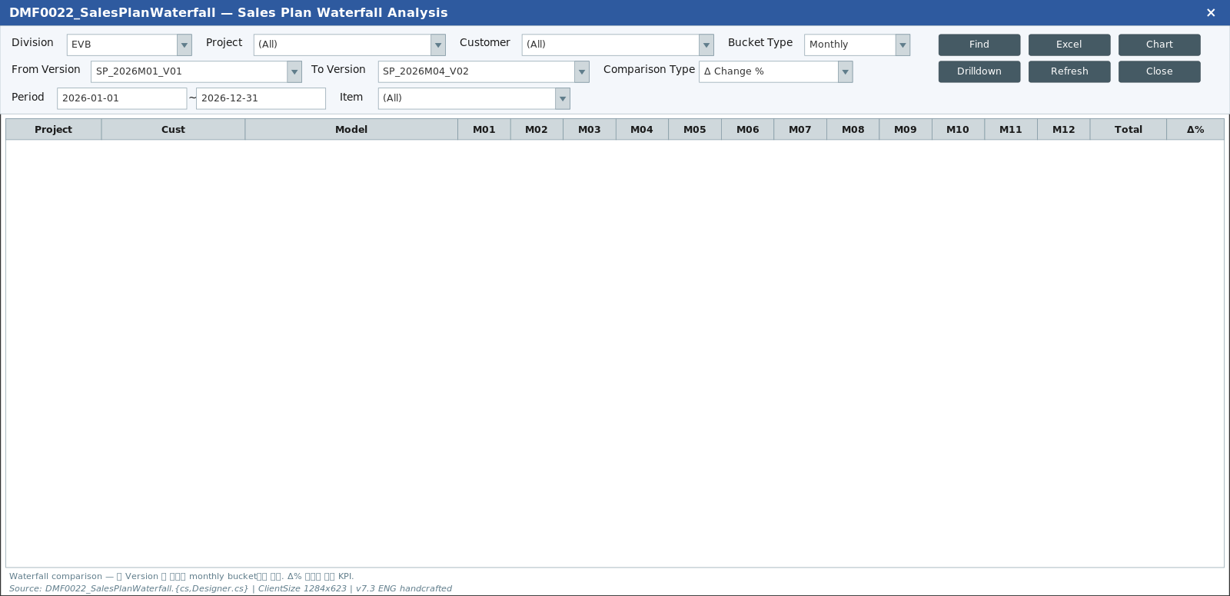
TO-BE Figma (node 6223:147853, 1920x963)
https://www.figma.com/design/c9VYF8oleb9TczKeFWi4ka/Next-SCM-Working-File_260309?node-id=6223-147853
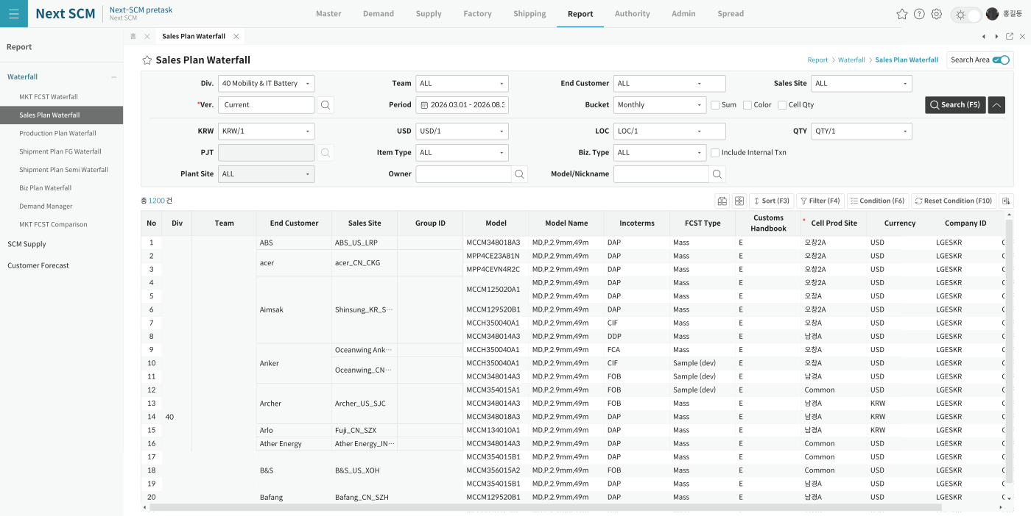

AS-IS Mockup (Designer.cs 정밀 분석 기반)

